Oppgave 6
a) P(X=2)= | 0.15
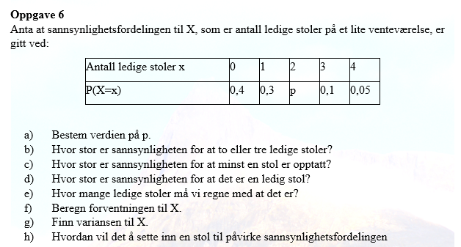
b) P(X=2 eller X=3)=P(X=2)+P(X=3)= |  |  | 0.25

c) P(minst en opptatt)=1-P(alle er ledige)=1−P(X=4)= |  |  |  | 0.95

d) P(X=1)=0,3

e) Hvor mange ledige stoler må vi regne med at det er? (Det er forventningsverdi)

f) E(X)= | 1.1

g)
x | P(X=x) | (x-E(X))^2*P(X=x)
0 | 0.4 | 0.484
1 | 0.3 | 0.003
2 | 0.15 | 0.1215
3 | 0.1 | 0.361
4 | 0.05 | 0.4205
 | SUM: | 1.39

Var(X)= | 1.39

h) Hvis antall stoler øker og sannsynlighetsfordelingen justeres, kan forventningsverdien E(X) øke, noe som betyr at det vil være flere ledige stoler i gjennomsnitt.
Variansen kan også øke fordi fordelingen spres over et større antall mulige verdier.

